상품제안서
루즈벨트 테디베어 야외용 방수 매트 | 상품코드: F28861

 |  |  |  |  |  |  | 02-412-0044 | www.easy1.co.kr
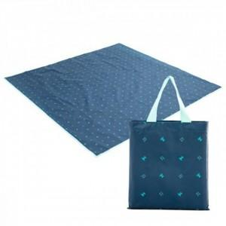

【상세/제작정보】 | 인쇄 / 스티커 / 선물포장 자세한 내용은 문의!

【인쇄/포장옵션】 | / 포장불가능

【공급단가】 | 수량 | 60~ | 120~ | 600~ | 1,000~ | 2,000~
*VAT별도 | 단가 | 6,800원 | 6,690원 | 6,520원 | 6,400원 | 6,230원

【상품 URL】 | https://dev.easy1.co.kr:443/src/goods_detail.php?gdno=28861

